Sheet1
Thiết kế dữ liệu |  |  |  |  |  | Danh sách các bảng
1. don_hang |  |  |  |  |  | STT | Bảng | Ý nghĩa | Ghi chú
STT | Thuộc tính | Kiểu dữ liệu | Ràng buộc | Giá trị khởi động | Ghi chú | 1 | don_hang | Lưu thông tin đơn nhập hàng
1 | MA_DH | int 5 | Primary key, Not null |  | Mã đơn hàng | 2 | hoa_don | Lưu thông tin hoá đơn bán hàng
2 | MA_NV | int 5 | Foreign key, Not null |  | Mã nhân viên | 3 | khach_hang | Lưu thông tin khách hàng
3 | THANH_TIEN | int 20 | Not null | 0 | Tổng tiền của đơn hàng | 4 | nhan_vien | Lưu thông tin nhân viên
4 | THOI_GIAN | date | Not null |  | Ngày lập đơn hàng | 5 | nha_cung_cap | Lưu thông tin nhà cung cấp
 |  |  |  |  |  | 6 | san_pham | Lưu thông tin sản phẩm
2. hoa_don |  |  |  |  |  | 7 | tai_khoan | Lưu thông tin tài khoản quản lí và nhân viên
STT | Thuộc tính | Kiểu dữ liệu | Ràng buộc | Giá trị khởi động | Ghi chú | 8 | ct_hoa_don | Lưu thông tin chi tiết hoá đơn
1 | MA_HD | int 5 | Primary key, Not null |  | Mã hoá đơn | 9 | ct_don_hang | Lưu thông tin chi tiết đơn hàng
2 | MA_KH | int 5 | Foreign key, Not null |  | Mã khách hàng | 10 | luong | Lưu thông tin lương nhân viên
3 | MA_SP | int 5 | Foreign key, Not null |  | Mã sản phẩm | 11 | cham_cong | Lưu thông tin chấm công
4 | MA_NV | int 5 | Foreign key, Not null |  | Mã nhân viên tạo hoá đơn | 12 | lich_lam | Lưu thông tin lịch làm
5 | THOI_GIAN | date | Not null |  | Ngày lập hoá đơn

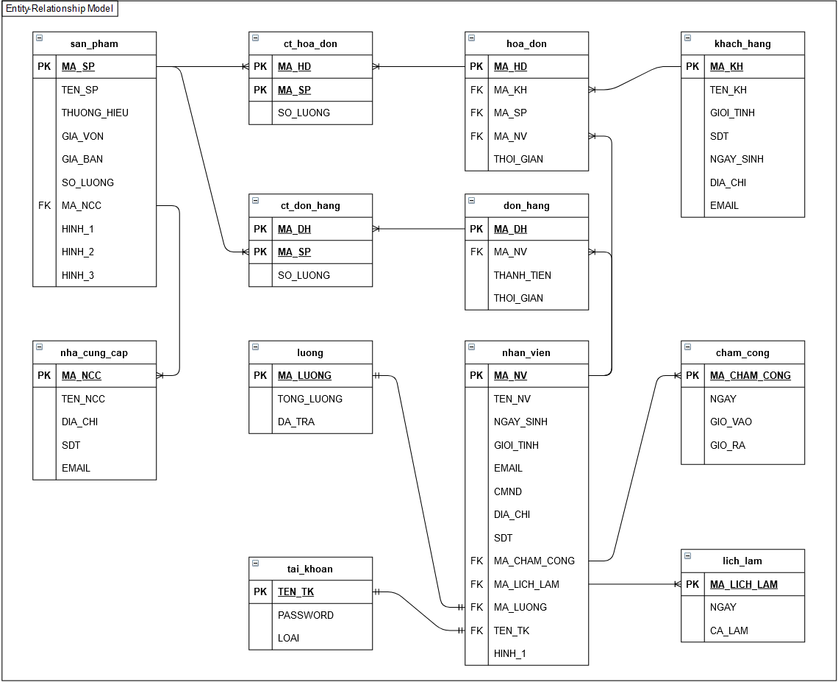
3. khach_hang
STT | Thuộc tính | Kiểu dữ liệu | Ràng buộc | Giá trị khởi động | Ghi chú
1 | MA_KH | int 5 | Primary key, Not null |  | Mã khách hàng
2 | TEN_KH | varchar 100 | Not null |  | Tên khách hàng
3 | GIOI_TINH | varchar 10 | Not null |  | Giới tính khách hàng
4 | SDT | varchar 10 | Not null |  | Số điện thoại khách hàng
5 | NGAY_SINH | date | Not null |  | Ngày sinh khách hàng
6 | DIA_CHI | varchar 100 | Not null |  | Địa chỉ khách hàng
7 | EMAIL | varchar 100 | Not null |  | Email khách hàng

4. nhan_vien
STT | Thuộc tính | Kiểu dữ liệu | Ràng buộc | Giá trị khởi động | Ghi chú
1 | MA_NV | int 5 | Primary key, Not null |  | Mã nhân viên
2 | TEN_NV | varchar 100 | Not null |  | Tên nhân viên
3 | NGAY_SINH | date | Not null |  | Ngày sinh
4 | GIOI_TINH | varchar 100 | Not null |  | Giới tính
5 | EMAIL | varchar 100 | Not null |  | Email
6 | CMND | varchar 20 | Not null |  | Chứng minh nhân dân
7 | DIA_CHI | varchar 100 | Not null |  | Địa chỉ
8 | SDT | varchar 10 | Not null |  | Số điện thoại
9 | MA_CHAM_CONG | int 5 | Foreign key, Not null |  | Mã chấm công
10 | MA_LICH_LAM | int 5 | Foreign key, Not null |  | Mã lịch làm
11 | MA_LUONG | int 5 | Foreign key, Not null |  | Mã lương
12 | TEN_TK | varchar 100 | Foreign key, Not null |  | Tên tài khoản
13 | HINH_1 | varchar 100 | Not null |  | Hình

5. nha_cung_cap
STT | Thuộc tính | Kiểu dữ liệu | Ràng buộc | Giá trị khởi động | Ghi chú
1 | MA_NCC | int 5 | Primary key, Not null |  | Mã nhà cung cấp
2 | TEN_NCC | varchar 100 | Not null |  | Tên nhà cung cấp
3 | DIA_CHI | varchar 100 | Not null |  | Địa chỉ nhà cung cấp
4 | SDT | varchar 10 | Not null |  | Số điện thoại
5 | EMAIL | varchar 100 | Not null |  | Email

6. san_pham
STT | Thuộc tính | Kiểu dữ liệu | Ràng buộc | Giá trị khởi động | Ghi chú
1 | MA_SP | int 5 | Primary key, Not null |  | Mã sản phẩm
2 | TEN_SP | varchar 100 | Not null |  | Tên sản phẩm
3 | THUONG_HIEU | varchar 100 | Not null |  | Thương hiệu
4 | GIA_VON | varchar 20 | Not null |  | Giá vốn
5 | GIA_BAN | varchar 20 | Not null |  | Giá bán
6 | SO_LUONG | int 10 | Not null |  | Số lượng
7 | MA_NCC | int 5 | Foreign key, Not null |  | Mã nhà cung cấp
8 | HINH_1 | varchar 100 | Not null |  | Hình sản phẩm
9 | HINH_2 | varchar 100 | Not null |  | Hình sản phẩm
10 | HINH_3 | varchar 100 | Not null |  | Hình sản phẩm

7. tai_khoan
STT | Thuộc tính | Kiểu dữ liệu | Ràng buộc | Giá trị khởi động | Ghi chú
1 | TEN_TK | varchar 100 | Primary key, Not null |  | Tên tài khoản nhân viên
2 | PASSWORD | varchar 100 | Not null |  | Mật khẩu
3 | LOAI | varchar 100 | Not null |  | Loại tài khoản ( quản lý / nhân viên )

8. ct_hoa_don
STT | Thuộc tính | Kiểu dữ liệu | Ràng buộc | Giá trị khởi động | Ghi chú
1 | MA_HD | int 5 | Primary key, Foreign key, Not null |  | Mã hoá đơn
2 | MA_SP | int 5 | Primary key, Foreign key, Not null |  | Mã sản phẩm trong hoá đơn
3 | SO_LUONG | int 10 | Not null | 0 | Số lượng sản phẩm trong hoá đơn

9. ct_don_hang
STT | Thuộc tính | Kiểu dữ liệu | Ràng buộc | Giá trị khởi động | Ghi chú
1 | MA_DH | int 5 | Primary key, Foreign key, Not null |  | Mã đơn hàng
2 | MA_SP | int 5 | Primary key, Foreign key, Not null |  | Mã sản phẩm trong đơn hàng
3 | SO_LUONG | int 10 | Not null | 0 | Số lượng sản phẩm trong đơn hàng

10. luong
STT | Thuộc tính | Kiểu dữ liệu | Ràng buộc | Giá trị khởi động | Ghi chú
1 | MA_LUONG | int 5 | Primary key, Not null |  | Mã lương
2 | TONG_LUONG | Double 10 | Not null | 0 | Tổng lương
3 | DA_TRA | Double 10 | Not null | 0 | Số tiền lương đã trả

11. cham_cong
STT | Thuộc tính | Kiểu dữ liệu | Ràng buộc | Giá trị khởi động | Ghi chú
1 | MA_CHAM_CONG | int 5 | Primary key, Not null |  | Mã chấm công
2 | NGAY | date | Not null |  | Ngày chấm
3 | GIO_VAO | time | Not null |  | Giờ vào
4 | GIO_RA | time | Not null |  | Giờ ra

12. lich_lam
STT | Thuộc tính | Kiểu dữ liệu | Ràng buộc | Giá trị khởi động | Ghi chú
1 | MA_LICH_LAM | int 5 | Primary key, Not null |  | Mã lịch làm
2 | NGAY | date | Not null |  | Ngày làm
3 | CA_LAM | varchar 100 | Not null |  | Ca làm

